TestReport
TEST REPORT

Project Name | SERVICES DIRECTORY |  | Creator |  | Diem Le
Project Code | AB-SD |  | Reviewer/Approver
Document Code | B-SD_SDD |  | Issue Date |  | 19/09/2022
Notes

No | Test Items | Pass | Fail | NT | N/A | Number of test cases
1 | Organisation List Testing | 5 | 7 | 0 | 0 | 12
2 | Add Organisation Testing | 15 | 8 | 0 | 3 | 26

 | Sub total | 20 | 15 | 0 | 3 | 38

 | Test coverage |  | 100.00 | %
 | Test successful coverage |  | 57.14 | %
 | Fail Rate for Organisation List Testing |  | 58.33 | %
 | Fail Rate for Add Organisation Testing |  | 34.78 | %

Organisation List Testing
Add Organisation Testing
Total

Organisation List
Item Test | Organisation List Testing
Test requirement | Ensure that all features listed below work properly without any errors when using the below browsers.
Tester | lphdiem
Pass | Fail | NT | N/A | Number of Test cases
5 | 7 | 0 | 0 | 12
42% | 58% | 0% | 0% | 100%

ID | Test Case Description | Pre-condition | Test Case Procedure | Expected Output | Result | Test date | Tester | Note
[ Organisation List Testing-1] | Giao diện của màn hình Orgnization List | Có account đăng nhập | Bước 1: Nhập User name và Password để đăng nhập Bước 2: Click chọn tab " Organisation" trên menu | 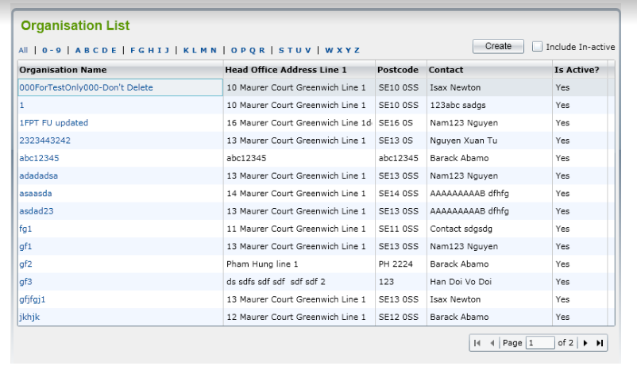 '- Có tiêu đề Organisation List màu xanh lá cây bên góc trái phia trên màn hình - Hiển thị mặc định tất cả các tài khoản Active - Có xuất hiện chức năng lọc theo số và theo bảng chữ cái theo 1 hàng nằm phía trên bảng danh sách như hình - Có nút "Create" và hộp kiểm "Include in-active" ở góc phải phía trên màn hình -Danh sách được phân theo trang, với mỗi trang gồm 15 bản ghi. Thứ tự được sắp xếp ưu tiên theo số, alphabet Bảng gồm 5 cột với thông tin: Organisation Name, Head Office Address Line 1, Postcode, contact, Is active? -Có nút chuyển trang cùng hiển thị số trang hiện tại đang được cập nhật tại góc phải bên dưới màn hình - Font chữ, size chữ, màu nền của khung bảng như yêu cầu (Hình minh họa đính kèm) | Fail | 4-Oct-2022 | lphdiem | 1
[ Organisation List Testing-4] | Kiểm tra chức năng lọc với các yêu cầu còn lại, "0-9"," ABCDE", "FGHIJ", "KLMN", "OPQR", "STUV", "WXYZ" | Màn hình " Organisation List" hiển thị thành công | Bước 1: Click chọn lần lượt "0-9"," ABCDE", "FGHIJ", "KLMN", "OPQR", "STUV", "WXYZ" ở hàng bên trên danh sách Bước 2: Quan sát bảng dữ liệu | Bảng dữ liệu hiển thị lần lượt danh sách tất cả các Organisation có ký tự đầu tiên theo như ký tự đã được chọn | Fail | 4-Oct-2022 | lphdiem | 2
[ Organisation List Testing-5] | Kiểm tra chức năng sắp xếp dữ liệu khi click vào cột Organisation Name | Màn hình " Organisation List" hiển thị thành công | Click chuột tại cột Organisation Name | Cột Organisation Name được sắp xếp theo thứ tự 0-9, A- Z cho lần click đầu tiên, Z-A, 9-0 cho lần click tiếp theo | Fail | 4-Oct-2022 | lphdiem | 3
[ Organisation List Testing-6] | Kiểm tra chức năng sắp xếp dữ liệu khi click vào cột Head Office Address Line 1 | Màn hình " Organisation List" hiển thị thành công | Click chuột tại cột Head Office Address Line 1 | Cột Head Office Address Line 1 được sắp xếp theo thứ tự | Fail | 4-Oct-2022 | lphdiem | 4
[ Organisation List Testing-7] | Kiểm tra chức năng sắp xếp dữ liệu khi click vào cột Postcode | Màn hình " Organisation List" hiển thị thành công | Click chuột tại cột Postcode | Cột Postcode được sắp xếp theo thứ tự | Fail | 4-Oct-2022 | lphdiem | 5
[ Organisation List Testing-8] | Kiểm tra chức năng sắp xếp dữ liệu khi click vào cột Contact | Màn hình " Organisation List" hiển thị thành công | Click chuột tại cột Contact | Cột Postcode được sắp xếp theo thứ tự | Fail | 4-Oct-2022 | lphdiem | 6
[ Organisation List Testing-10] | Kiểm tra chức năng sắp xếp dữ liệu khi click vào cột Is active? Đã có tick chọn hộp kiểm "include in-active" | Màn hình " Organisation List" hiển thị thành công | Bước 1: Click chọn hộp kiểm "include in-active" Bước 2: Click chuột tại cột Is active? | Cột Is active? được sắp xếp theo thứ tự Yes, No | Fail | 4-Oct-2022 | lphdiem | 7

Add Organisation
Item Test | Add Organisation Testing
Test requirement | Ensure that all features listed below work properly without any errors when using the below browsers.
Tester | lphdiem
Pass | Fail | NT | N/A | Number of Test cases
15 | 8 | 0 | 3 | 26
58% | 31% | 0% | 12% | 100%

ID | Test Case Description | Pre-condition | Test Case Procedure | Expected Output | Result | Test date | Tester | Note
[Add Organisation Testing-1] | Giao diện của màn hình ‘Organisation Details’ | Màn hình " Organisation List" hiển thị thành công | Tại màn hình Organisation List, click chọn "Create" | Màn hình ‘Organisation Details’ bao gồm hai tabs: Details 1 và Details 2 Tiêu đề được in đâm và có màu xanh lá cây, nằm ở góc trái phía trên màn hình Góc phải phía trên màn hình có hai nút Save và Back | Fail | 4-Oct-2022 | lphdiem | 8
[Add Organisation Testing-2] | Giao diện của màn hình ‘Organisation Details’ - Tab Details 1 | Màn hình " Organisation Details" - tab "Details 1" hiển thị thành công | Quan sát kiểm tra các trường và checkbox | 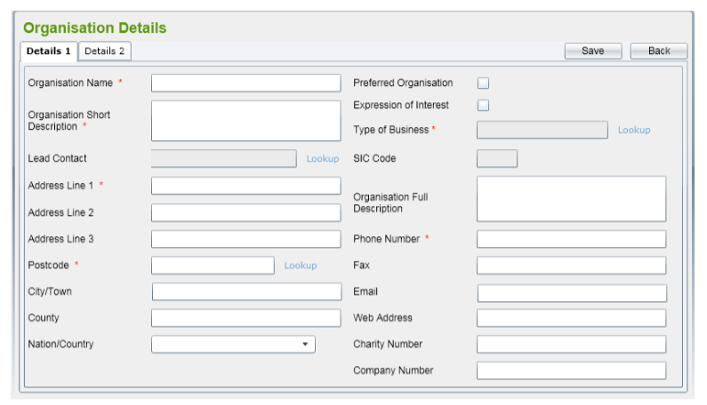 -Các trường và checkbox được bỏ trống -Kiểm tra các trường Organisation Name, Organisation Short Description, Type of Business, Address Line 1, Postcode, Phone Number và ký hiệu bắt buộc của các trường này * -Kiểm tra các trường Lead Contact, Address Line 2, Address Line 3, City/Town, Country, National/Counctry, Preferred Organisation, Expression of Interest, SIC Code, Organisation Full Description, Fax, Email, Web Address, Charity Number, Company Number ( Không bắt buộc) - Hyperlink "Lookup" - Font chữ, size chữ, khoảng cách thông tin như hình yêu cầu | Fail | 4-Oct-2022 | lphdiem | 9
[Add Organisation Testing-3] | Giao diện của màn hình ‘Organisation Details’ - Tab Details 2 | Màn hình " Organisation Details" hiển thị thành công | Bước 1: Click chuột chọn tab Details 2 Bước 2: Quan sát | Màn hình hiển thị thông tin của tab Details 2 với những hộp thông tin được lấy từ dữ liệu thanh chiếu như: Organisation Speciallism, Service Disablities Capabilities,Service Barriers Capabilities, Service benefits Capabilities, Service Benefit Circumstances Capabilities, Service Ethnicity Capabilities, Accreditation Có thanh cuộn dọc/ ngang tại các hộp Có thanh cuộn dọc tại màn hình | Fail | 4-Oct-2022 | lphdiem | 10
[Add Organisation Testing-4] | Giao diện tab Details 3 | Màn hình " Organisation Details" - tab "Details 1" hiển thị thành công | Click vào hộp kiểm ‘Expression of Interest’ trong tab ‘Details 1’ | 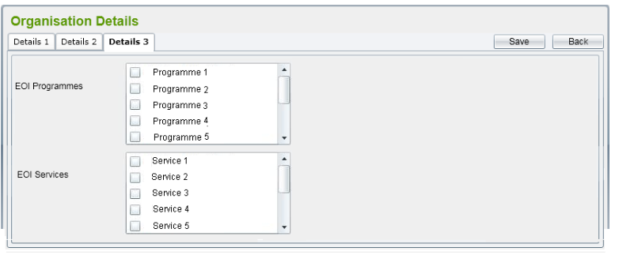 Tab ‘Details 3’ tab sẽ được hiển thị và điều hướng tự động. Màn hình hiển thị gồm những hộp liệt kê tất cả các active Programmes và Services trong hệ thống như EOI Programmes, EOI Services - Có tên tab Details 3 - Font và size chữ, khoảng cách giữa các nội dung như hình Có thanh cuộc dọc tại các hộp và màn hình | Fail | 4-Oct-2022 | lphdiem | 11
[Add Organisation Testing-5] | Kiểm tra tính bắt buộc của tất cả các trường | Màn hình " Organisation Details" - tab "Details 1" hiển thị thành công | Bước 1: Để trống tất cả Bước 2: Click chọn Save | Save không thành công, màn hình hiển thị thông báo: Please input the Organisation name Please input the Short Description Please input the Address Line 1 Please input the Postcode Please input the Type of business Please input the Phone Number | Fail | 4-Oct-2022 | lphdiem | 12
[Add Organisation Testing-12] | Kiểm tra tính không bắt buộc của các trường còn lại | Màn hình " Organisation Details" - tab "Details 1" hiển thị thành công | Bước 1: Điền thông tin vào tất cả các trường tại màn hình Details 1, ngoại trừ các trường Lead Contact, Address Line 2, Address Line 3, City/Town, Country, National/Counctry, Preferred Organisation, Expression of Interest, SIC Code, Organisation Full Description, Fax, Email, Web Address, Charity Number, Company Number Bước 2: Click chọn Save | Save thành công | Fail | 4-Oct-2022 | lphdiem | 13
[Add Organisation Testing-14] | Chức năng Lookup của Lead Contact | Màn hình " Organisation Details" - tab "Details 1" hiển thị thành công | Bước 1: Click chọn hyperlink Lookup tại trường Lead Contact Bước 2: Quan sát màn hình hiển thị | Cửa sổ popup hiển thị với thông tin Search Contact, gồm Contact Name, Mobile Phone, Email, Contact Type, Is active? | Fail | 4-Oct-2022 | lphdiem | 14
[Add Organisation Testing-17] | Trường Post Code khi được nhập thủ công - Post code được nhập không tồn tại | Màn hình " Organisation Details" - tab "Details 1" hiển thị thành công | Bước 1: Tại trường Post code, nhập: abcdf Bước 2: Quan sát | Hiển thị thông báo "Address Details cannot be confirmed - Do you wish to enter Unconfirmed Address Data?" - "Yes hoặc No" | Fail | 4-Oct-2022 | lphdiem | 15
[Add Organisation Testing-18] | Trường Post Code khi được nhập thủ công - Post code được nhập không tồn tại - Chọn "Yes" | Màn hình " Organisation Details" - tab "Details 1" hiển thị thành công | Bước 1: Tại trường Post code, nhập: abcdf Bước 2: Click chọn "Yes" sau khi xuất hiện hộp thoai thông báo | Dữ liệu vừa được nhập được điền vào trường Postcode | N/A | 4-Oct-2022 | lphdiem | Chưa test được vì không có hộp thông báo xuất hiện
[Add Organisation Testing-19] | Trường Post Code khi được nhập thủ công - Post code được nhập không tồn tại - Chọn "No" | Màn hình " Organisation Details" - tab "Details 1" hiển thị thành công | Bước 1: Tại trường Post code, nhập: abcdf Bước 2: Click chọn "No" sau khi xuất hiện hộp thoai thông báo | Postcode sẽ được tập trung lại và dữ liệu được nhập trước đó sẽ được xóa | N/A | 4-Oct-2022 | lphdiem | Chưa test được vì không có hộp thông báo xuất hiện
[Add Organisation Testing-25] | Chức năng của nút Back tại tab Details 2 | Màn hình " Organisation Details"hiển thị thành công | Bước 1: Click chọn tab Details 2 Bước 2: Click chọn Back tại tab Details 2 | Quay lại màn hình Organisation List. | N/A | 4-Oct-2022 | lphdiem | Chưa test được vì hệ thống chưa có tab Details 2

